Mission Data Card
CALL SIGN | FRONT | BACK | A/A | LINE | TAIL | Date: | #DATE# | CALL SIGN | FRONT | BACK | A/A | LINE | TAIL | Date: | #DATE#
#RP1# #CSN1# | #FRONT1# | #BAK1# |  | #LN1# | #ACFT1# | Event: | #EVENT# | #RP1# #CSN1# | #FRONT1# | #BAK1# |  | #LN1# | #ACFT1# | Event: | #EVENT#
#RP2# #CSN2# | #FRONT2# | #BAK1# |  | #LN2# | #ACFT2# | Step: | #STEP# | #RP2# #CSN2# | #FRONT2# | #BAK1# |  | #LN2# | #ACFT2# | Step: | #STEP#
#RP3# #CSN3# | #FRONT3# | #BAK3# |  | #LN3# | #ACFT3# | T/O: #T/O# | / | #RP3# #CSN3# | #FRONT3# | #BAK3# |  | #LN3# | #ACFT3# | T/O: #T/O# | /
#RP4# #CSN4# | #FRONT4# | #BAK4# |  | #LN4# | #ACFT4# | Land: #LD# | / | #RP4# #CSN4# | #FRONT4# | #BAK4# |  | #LN4# | #ACFT4# | Land: #LD# | /
ATIS |  |  | CLEARANCE |  |  |  |  | ATIS |  |  | CLEARANCE

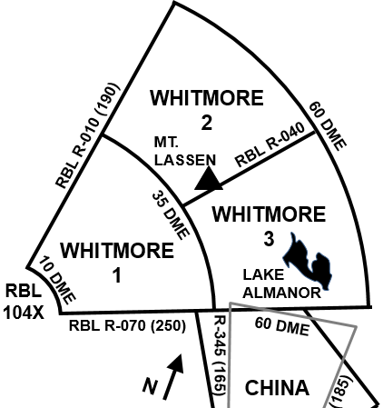
 |  |  |  |  |  |  |  | JOKER | #J1.6# | 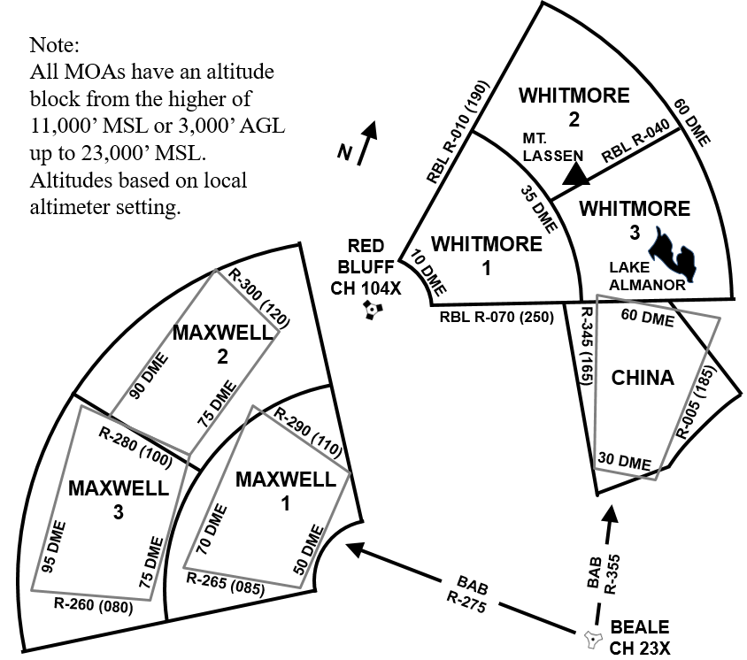
 |  |  |  |  |  |  |  | BINGO | #B1.2#
 |  |  |  |  |  |  |  | TOLD
 |  |  |  |  |  |  |  | MACS | #MAC / D#
 |  |  |  |  |  |  |  | DS | #DS#
 |  |  |  |  |  |  |  | RS-EF | #RS-EF#
 |  |  |  |  |  |  |  | SETOS | #SETOS#
 |  |  |  |  |  |  |  | EOR SPD | #@EOR#
 |  |  |  |  |  |  |  | GD/GU SECG | #GD#/#GU#
 |  |  |  |  |  |  |  | WEATHER
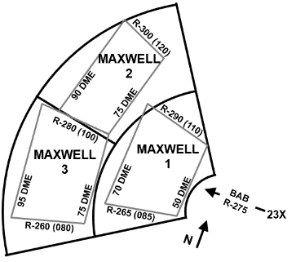
 |  |  |  |  |  |  |  | PA | #PA#
 |  |  |  |  |  |  |  | TEMP | #TEMP#
 |  |  |  |  |  |  |  | WINDS | #WINDS#

JOKER | #J1.6#
BINGO | #B1.2#
TOLD
MACS | #MAC / D#
DS | #DS#
RS-EF | #RS-EF#
SETOS | #SETOS#
EOR SPD | #@EOR#
GD/GU SECG | #GD#/#GU#
WEATHER
PA | #PA#
TEMP | #TEMP#
WINDS | #WINDS#
1 RS/CTP - MAY 19 |  | EPOD: |  |  |  |  |  | 1 RS/CTP - MAY 19 |  | EPOD:

MOA Images
